TIỀN ĐIỆN
CÔNG TY TNHH MTV VẬN TẢI VÀ DU LỊCH MINH HẢI | HÓA ĐƠN

 | NGÀY LÀM ĐƠN: | 13 tháng 3 2026
 | TỪ NGÀY | 3 tháng 2 2026 | ĐẾN NGÀY: 12 tháng 03 2026
 | TỔNG SỐ NGÀY LÀM | 35 NGÀY | NGHỈ: 3 NGÀY TẾT
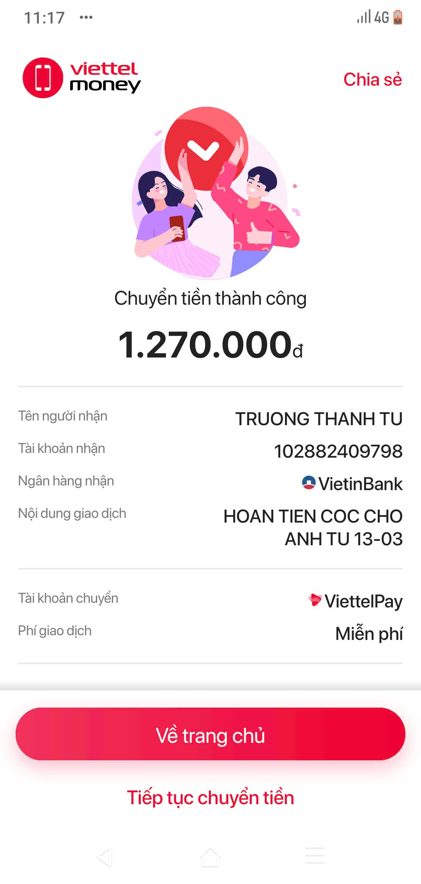
 | TIỀN ĐIỆN 1 THÁNG | 500,000 vnđ

Đến: TRƯƠNG THANH TÚ
Phone: 0839578912

NỘI DUNG | SỐ LƯỢNG | TỔNG SỐ | GHI CHÚ
TIỀN ĐIỆN THÁNG 2 + 3 (35 NGÀY) | 1.17 THÁNG | -580,000 | TIỀN ĐIỆN THÁNG 2 + 3
TIỀN CỌC TRƯỚC | 1 | 2,000,000 | CỌC TRƯỚC 2 TRIỆU
DOANH THU NGÀY 12 | 1 | -150,000

 | TỔNG CHI PHÍ TRỪ | -730,000
 | SỐ TIỀN CẦN ĐÓNG | 1,270,000 | Đã thanh toán 13-03 lúc 11h30
CÔNG TY TNHH MTV VẬN TẢI VÀ DU LỊCH MINH HẢI

